상품제안서
잘풀리는집 화장지 티슈휴지 5종 선물세트 | 상품코드: S45709

 |  |  |  |  |  |  | 02-713-8555 | www.synergygift.co.kr
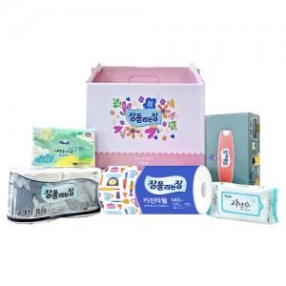

【상세/제작정보】

【인쇄/포장옵션】 | 스티커 / 포장불가능

【공급단가】 | 수량 | 30~ | 100~ | 300~ | 1,000~ | 3,000~
*VAT별도 | 단가 | 6,740원 | 6,380원 | 6,070원 | 5,910원 | 5,810원

【상품 URL】 | https://www.synergygift.co.kr:443/src/goods_detail.php?gdno=45709

